Erläuterung
© www.alive24.online

Erläuterung zum Programm Punktesystem 2.0 - Motivationsprogramm
Einleitung
Um das Programm zu nutzen benötigt man das Excel Programm von Microsoft
Etwas Verständnis von Excel ist hier hilfreich.
Das Programm hat vielen Stellen Hilfe-Beschreibungen und Erläuterungen

Das Programm ist sehr hilfreich, wenn Sie Kinder haben und die vielsieitigen Aufgaben in einem Haushalt organisieren
wollen. Das Programm ist so aufgebaut, dass man Kinder motivieren kann, kleine Aufgaben im Haushalt oder für sich
selber zu übernehmen. Das geschieht damit, dass man für jede Aktivität Punkte vergibt. Jeder Punkt hat einen Geldwert, der
am Ende des Monats das Taschengeld ausmacht. Wenn mehrere Kinder da sind kann der Geldwert für jedes Kind je nach Alter
unterschiedlich sein. Durch die Punkte werden die Kinder vergleichbar und das motiviert sie zugleich.

Auch die Bibel fordert uns auf, unserem Haus gut vorzustehen und die Kinder zum Gehorsam zu erziehen.
In 1. Timotheus 3,4 lesen wir: "… einer, der seinm eigenen Haus gut vorsteht und gehorsame Kinder hat in aller Ehrbarkeit".
Das Programm soll hierbei unterstützen.

Da Program hat folgende Funktionen:
– Es können ein bis zu sechs Kinder eingerichtet werden. Das Programm funktioniert auch mit einem Kind.
– Für jedes Kind wird ein durchschnittliches Taschengeld, ein maximales Taschengeld und ein minimales Taschengeld eingeben sowie den Geldwert eines Punktes
– zusätzliche ist es bei mehreren Kindern mögliche ein Ranking einzuführen. Wer auf Platz 1 oder 2 ist bekommt ein zusätzliches Taschengeld.
– Man kann beliebige Aufgaben vorsehen und eine Punktzahl für die Erledigung dieser Aufgabe oder einen Abzug vorsehen, wenn die Aufgabe nicht gemacht wird
– Die Aufgaben kann man den Kindern entsprechend zuordnen.

Vorstellung des Programms:
In der Tabelle "Einstellung" werden die Grunddaten eingetragen.
in der Spalte B tragen sie die Namen ihrer Kinder ein. Wenn sie weniger Kinder haben, lassen sie die entspechenden Felder für die weiteren Kinder leer.
In der Spalte C werden die Kürzel-Namen für die Kinder eingetragen
In der Spalte D werden die Schulklassenstufen eingetragen
In der Spalte E wird festgelegt, wie viel Geldwert ein Punkt hat.
Hier sollten Sie auch prüfen, dass die Kinder das durchschnittlliche vereinbarte Taschengeld erreichen können. Nach Ablauf eines Monats kann man die Geldwerte für die Punkte auch nochmnal anpassen. Hier hilft auch die Spalte L.
In der Spalte F wird das durschnittlilche Taschengeld für die Kinder eingetragen
In der Spalte G wird der Geldbetrag eingetragen, um wieviel das Kind das Taschengeld verbessern kann, wenn viele Punkte erreicht worden.
Das schützt sie auch davor, dass das Taschengeld nicht zu hoch wird. Es gibt eine obere Grenze. Die Punkte verfallen, wenn das Max überschritten wird.
In der Spalte R wird der Geldbetrag eingetragen, wie stark das Taschengeld sinken kann, wenn wenige Punkte erreicht wurden.
Das ist auch der Mindestbetrag der ausgezahlt wird, auch wenn die Punktzahl noch niedriger ist als der MIN-Betrag
Wenn Sie mehrere Kinder haben, können Sie die Motivation weiter steigern, indem sie ein Ranking (1. Platz, 2. Platz usw.) einführen. Diese Punkte werden zusätzlich ausgezahlt, d.h. dass kann auch über den MAX-Wert liegen.
In Spalte K legen sie die Punkte fest, die beim 1. Platz und 2. Platz zusätzlich erreichen werden können. D.h. wer am Ende eines Monats die meisten Punkte hat, ist auf den 1. Platz und bekommt wie hier in dem Beispiel 10 Punkte dazu.

In der Rubrik "Eigene Regeln festlegen" können Sie ihre eigene Notizen reinschreiben (siehe Text unten)
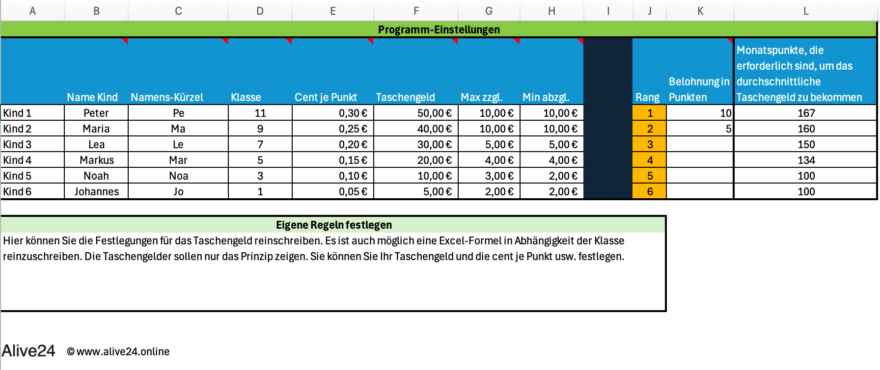

In der Tabelle "Punkte Monat" werden die Aufgaben für die Kinder festgelegt.
So können regelmäßige Aufgaben in Abhängigkeit der Tageszeit definiert werden (Morgens, Mittags, Abends) und auch
unregelmäßige Aufgaben festgehalten werden. Je schwierige die Aufgabe ist, kann man auch mehre Punkte vergeben.
Man kann auch Abzüge für kleine Strafen definieren.
Auf der rechten Seite Tag 1, Tag 2 usw. werden dann die Punkte am Abend eingetragen (+ oder minus), wenn die Aufgaben gemacht oder nicht gemacht wurden.
Einige Felder sind geschützt, damit man nicht versehentlich Formeln löscht. Trotzdem kann man die Titel Morgens usw. ändern, indem man die Formatierung und Texte ändert.

Im Auswertungsfenster sehen Sie immer den aktueller Stand. Welcher Rang wurde erreicht, wie viel Punkte die Kinder erreichen und welcher Geldstand sie haben.
Es wird auch das Rang-Geld angezeigt, wenn die Kinder auf den 1. Platz sind (je nachdem was Sie definiert haben).
Punkte+ sind Punkte, wenn die Kinder schon die Punktzahl über den durchschnittlichen vereinbarten Taschengeld erreicht haben
In den Spalten MAX und MIN stehen die Beträge, die sie in Einstellungen vorgesehen haben.
Das Taschengeld zeigt an, welcher Taschengeld erreicht bis jetzt erreicht. Das Taschengeld kann höher sein als der erreichte Geldwert, weil mindesten das MIN-Taschengeld gezahlt wird.

Monatsabschluss
Am Monatsende zahlen sie den Kinder das Taschengeld aus, was in den Auswertungen unter der Rubrik "Taschengeld" angezeigt wird. Anschließend nennen sie die Tabelle um (z.B. Monat-Jahr) und kopieren sie diese für den neuen Monat. In der neuen Tabelle löschen sie anschließend alle Punkte vom Tag 1 bis Tag 31. Wenn sie die Tabellen nicht aufheben wollen, können sie auch die aktuelle Tabelle nutzen und löschen in dieser die Punkte von Tag 1 bis Tag 31, damit sie wieder mit dem neuen Monat starten können.

